Simulador IR 2024
Tabela progressiva do IR - Ano 2024 |  |  |  | Revisão 6 - 12/05/2025 |  |  | Tabela IR 2024

De | Até | Alíquota | Dedução |  | Simulador IR do contracheque (preencher somente as células azuis):
 | 2,259.20 | 0 | 0.00
2,259.21 | 2,826.65 | 7.5 | 169.44 |  |  | Rendimentos tributáveis: |  | 0.00
2,826.66 | 3,751.05 | 15 | 381.44 |  |  | Contribuição previdenciária: |  | 0.00
3,751.06 | 4,664.68 | 22.5 | 662.77 |  |  | Número de dependentes: |  | 0 | Dedução total de dependentes: |  | 0.00
4,664.68 |  | 27.5 | 896.00 |  |  | Base de cálculo do IR: |  | 0.00
 |  |  |  |  |  | Valor do IR: | 0.00 | Tem que coincidir com o valor calculado no contracheque
Valor por dependente |  |  | 189.59 |  |  | Valor Líquido: | 0.00
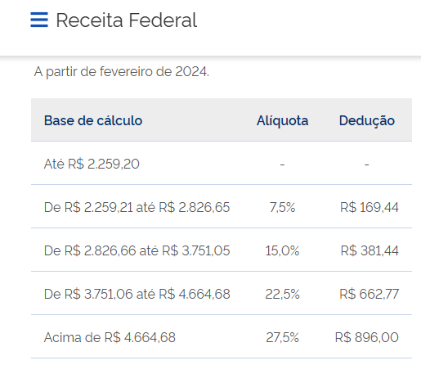
 |  |  |  |  | Cálculo da retenção da bolsa de servidor (preencher somente o valor da bolsa)

 |  |  |  |  |  | Valor da bolsa: | 0.00 | INSS bolsa: | 0.00 | INSS Patronal: |  | 0.00

 |  |  |  |  |  | Rendimentos tributáveis+bolsa: |  | 0.00
 |  |  |  |  |  | Contribuição previdenciária:
 |  |  |  |  |  | Número de dependentes: |  | 0 | Dedução total de dependentes: |  | 0.00
 |  |  |  |  |  | Base de cálculo do IR:
 |  |  |  |  |  | Base de cálculo IR para o SIAFI: |  | 0.00 | lançar a base de cálculo na dedução do SIAFI - DDF009
 |  |  |  |  |  | Valor do IR: |  | Valor a ser lançado na retenção de IR da liquidação da bolsa - DDF009

